关系图
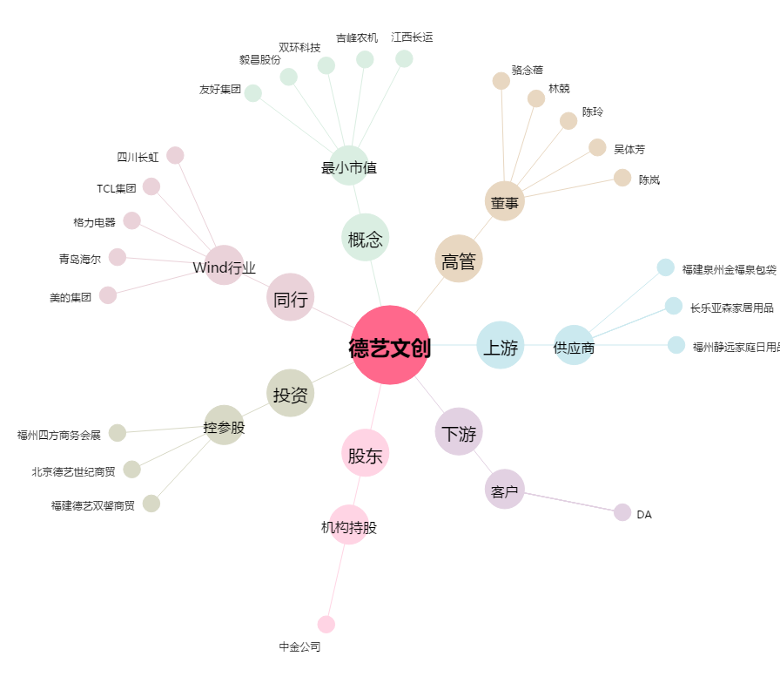
德艺文创[300640.SZ] - 关系概览图

